Sheet1
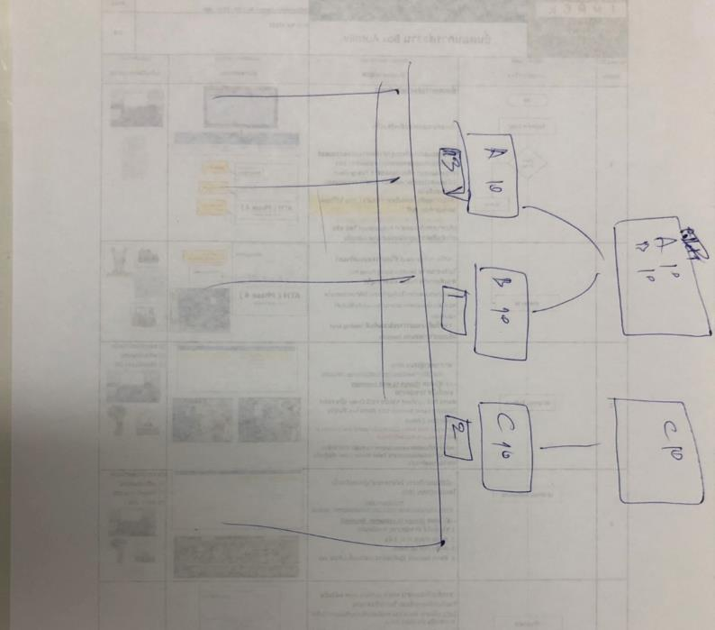
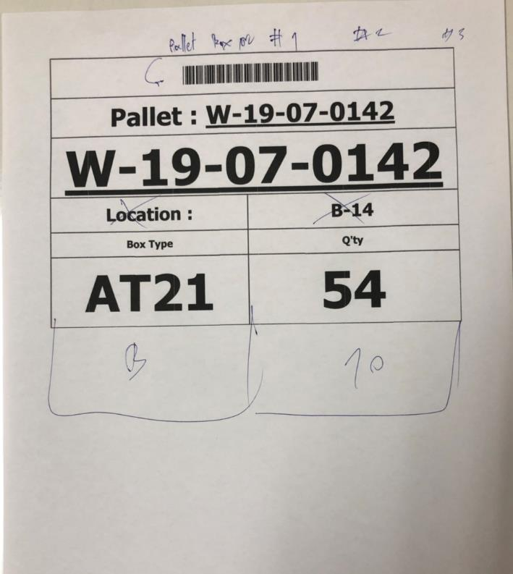
กล่องเศษให้มีการปริ้นเอกสาร Tag Label หลังจากที่มีการจัดงานเสร็จแล้ว

รายละเอียดตามที่ได้คุยกันไปแล้วเบื่องต้น

